Sheet1
湖北省部分特色农产品介绍
十堰鑫榄源特级初榨橄榄油价格明细表
序号 | 品名 | 产地 | 规格 | 最低出厂价（元） | 鑫榄源淘宝店铺零售价 | 图片 | 备注
1 | 特级初榨橄榄油 消费扶贫特惠装 | 十堰 | 375mL | 60 | 88元 (特惠价） | 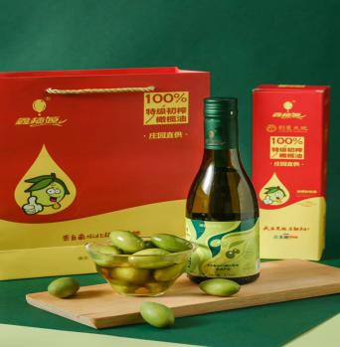 | （包运费+发票）
2 | 特级初榨橄榄油 1L家庭装 | 十堰 | 1L | 138 | 278元 | 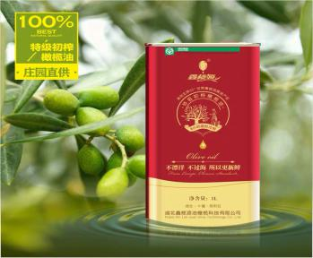 | （包运费+发票）
3 | 特级初榨橄榄油 白色礼盒实惠装 （团购款） | 十堰 | 500ml*2 | 158 | 258元 | 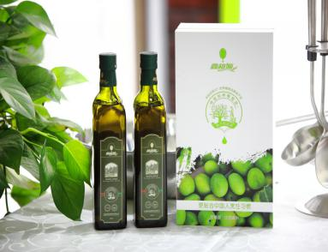 | （包运费+发票）
4 | 特级初榨橄榄油 金色阳光高端礼盒装 | 十堰 | 500ml+1L | 348 | 488元 | 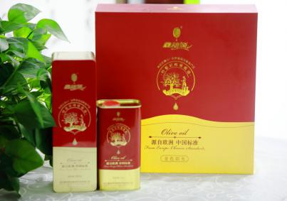 | （包运费+发票）
5 | 特级初榨橄榄油果汁口服液 | 十堰 | 10ml*10 | 79 | 98元 | 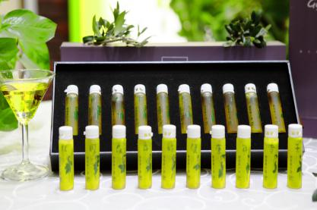 | （包运费+发票）
恩施茶叶系列产品价格明细表
序号 | 品名 | 产地 | 规格 | 最低出厂价（元） | 网上店铺 零售价 | 图片 | 备注
1 | 125g金罐恩施玉露 | 湖北恩施 | 125g | 65 | 138（特惠价） | 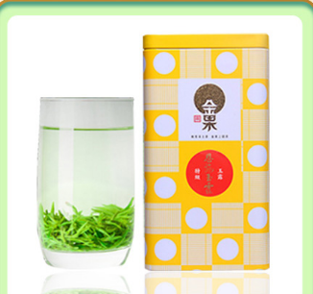 | （包运费+发票）
2 | 125g金罐毛峰 | 湖北巴东 | 125g | 50 | 99 | 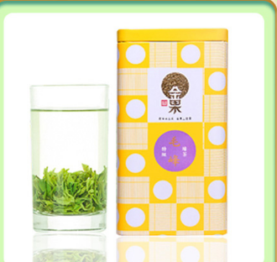 | （包运费+发票）
3 | 250g尚家村茶 | 湖北巴东 | 250g | 25 | 58（特惠价） | 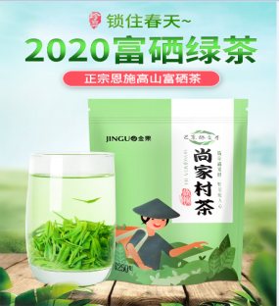 | （包运费+发票）
4 | 金果小橘红·心匠 | 湖北恩施 | 128g | 395 | 720 | 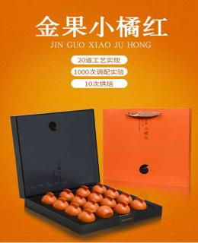 | （包运费+发票）
5 | 金果小橘红·心悦 | 湖北恩施 | 60g | 210 | 380 | 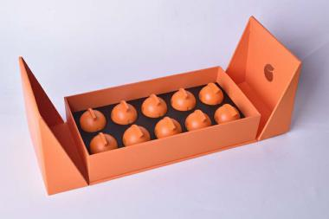 | （包运费+发票）
6 | 金果小橘红·心奕 | 湖北恩施 | 36g | 125 | 228 | 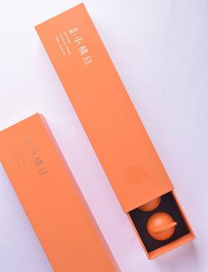 | （包运费+发票）
7 | 蓝焙恩施玉露口粮茶300克/150克*2罐 | 湖北恩施 | 300克/份（150克*2罐） | 300 | 500 | 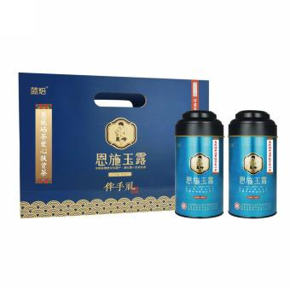 | （包运费+发票）
8 | 蓝焙恩施玉露玉叶一级500克/份 | 湖北恩施 | 500克/份（250克*2袋） | 500元 | 1000 | 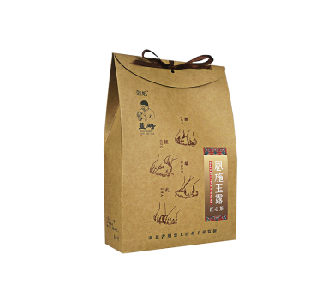 | （包运费+发票）
9 | 蓝焙恩施玉露醇香9号袋500克/份 | 湖北恩施 | 500克/份（100克*5袋） | 300 | 310 | 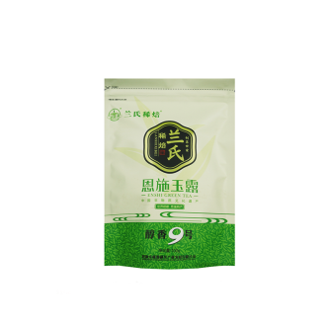 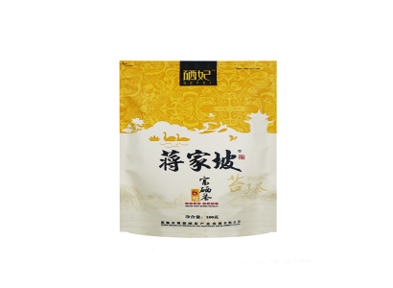 | （包运费+发票）
10 | 硒妃富硒茶6号500克/份扶贫办公用茶 | 湖北恩施 | 500克/份（100克*5袋） | 200 | 250 | 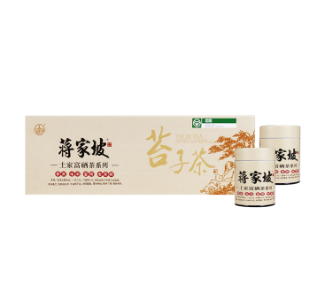 | （包运费+发票）
11 | 蒋家坡苔子茶绿色食品250克/条 | 湖北恩施 | 500克/份（250克*2条） | 100 | 360 |  | （包运费+发票）
12 | 恩施硒茶特级烘青袋装 | 湖北恩施 | 100g | 19.9 | 29.9元/袋 | 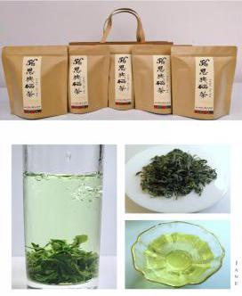 | （包运费+发票）
13 | 消费扶贫爱心茶•恩施玉露 | 湖北恩施 | 100g | 85 | 100 | 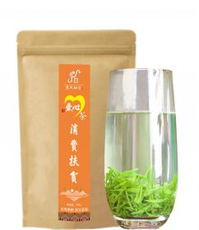 | （包运费+发票）
14 | 恩施硒茶特级绿针罐装 | 湖北恩施 | 150g | 100 | 129 | 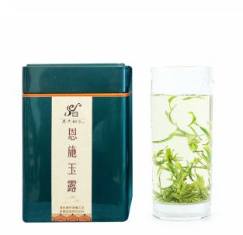 | （包运费+发票）
15 | 恩施硒茶特级绿针罐装 | 湖北恩施 | 250g | 129元 | 199元 | 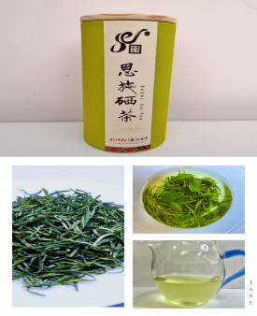 | （包运费+发票）
16 | 大美恩施旅游伴手礼•恩施硒茶 | 湖北恩施 | 100g | 249 | 299 | 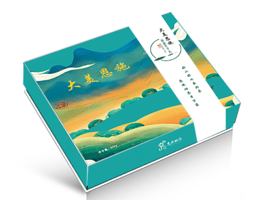 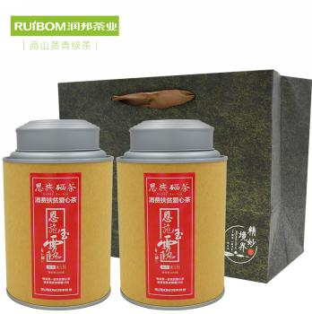 | （包运费+发票）
17 | 扶贫茶1号 | 恩施市芭蕉侗族乡 | 400克 | 269 | 299 |  | （包运费＋发票）
18 | 扶贫茶2号 | 恩施市芭蕉侗族乡 | 400克 | 179 | 199 | 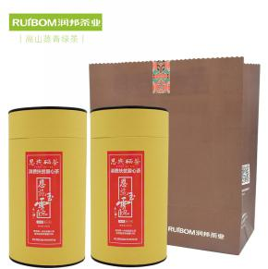 | （包运费＋发票）
19 | 金风方盒 | 恩施市芭蕉侗族乡 | 200克 | 295 | 328 | 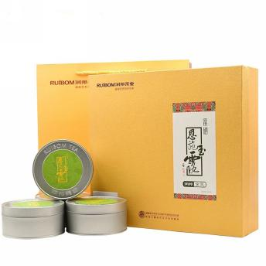 | （包运费＋发票）
20 | 银汉条盒 | 恩施市芭蕉侗族乡 | 200克 | 106 | 118 | 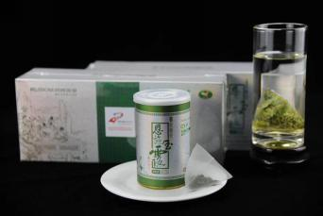 | （包运费＋发票）
21 | 恩施玉露袋装 | 恩施市芭蕉侗族乡 | 200克 | 88 | 98 | 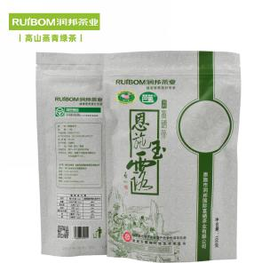 | （包运费＋发票）
22 | 金风书盒 | 恩施市芭蕉侗族乡 | 200克 | 405 | 450 | 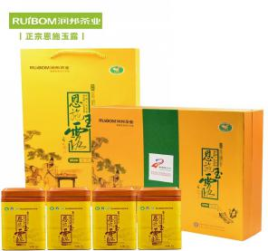 | （包运费＋发票）
23 | 1965书盒200克 | 恩施市芭蕉侗族乡 | 200克 | 612 | 680 | 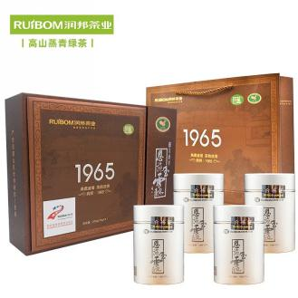 | （包运费＋发票）
24 | 129红茶 | 恩施市芭蕉侗族乡 | 100克 | 116 | 129 | 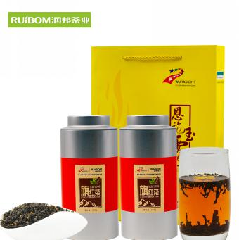 | （包运费＋发票）
25 | 星斗山利川红雅 | 湖北利川 | 120克 | 410 | 588 | 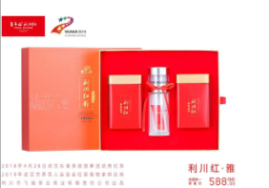 | （包运费+发票）
26 | 星斗山利川红韵 | 湖北利川 | 240克 | 270 | 388 | 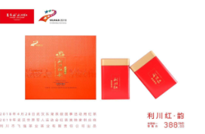 | （包运费+发票）
27 | 星斗山利川红情 | 湖北利川 | 240克 | 200 | 288 | 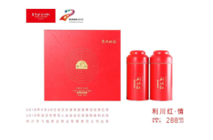 | （包运费+发票）
28 | 七运和茶 | 湖北利川 | 100克 | 150 | 168 | 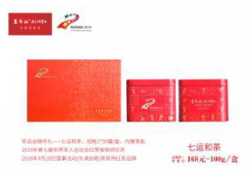 | （包运费+发票）
29 | 金杜鹃 | 湖北利川 | 240克 | 385 | 550 | 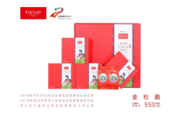 | （包运费+发票）
30 | 爱心扶贫茶 | 湖北利川 | 300克 | 270 | 300 | 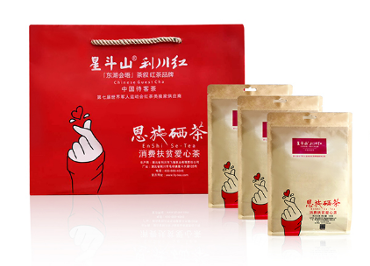 | （包运费+发票）
31 | 办公用茶 | 湖北利川 | 300克 | 180 | 200 | 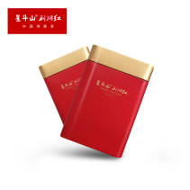 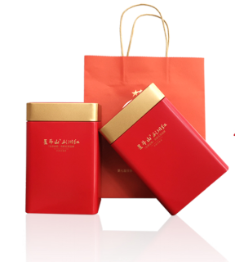 | （包运费+发票）
32 | 昌臣绿针（皇芽） | 湖北宣恩 | 180g/盒 | 1800 |  | 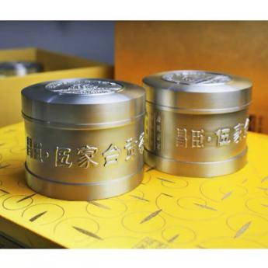 | 4罐/盒
33 | 昌臣绿针（锦芽） | 湖北宣恩 | 300g/盒 | 600 |  | 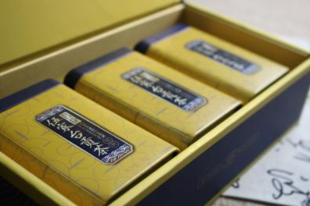 | 6罐/盒
34 | 恩施硒茶（廉洁） | 湖北宣恩 | 200g/盒 | 260 |  | 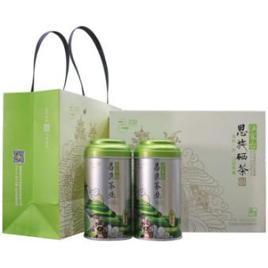 | 2罐/盒
35 | 恩施硒茶（清正） | 湖北宣恩 | 200g/盒 | 200 |  | 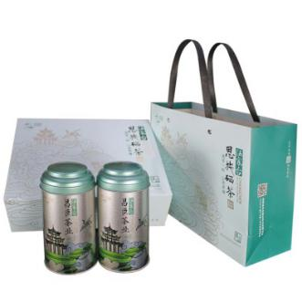 | 2罐/盒
36 | 烘青条盒（栗绿） | 湖北宣恩 | 400g/盒 | 200 |  | 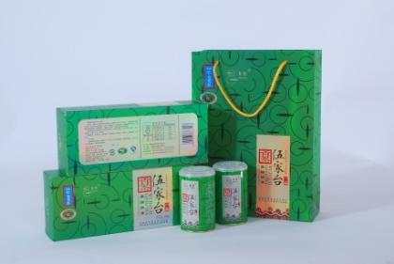 | 8罐/盒
37 | 昌臣红针（怡红） | 湖北宣恩 | 300g/盒 | 500 |  | 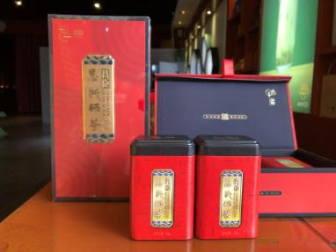 | 6罐/盒
38 | 恩施硒茶（温馨） | 湖北宣恩 | 200g/盒 | 240 |  | 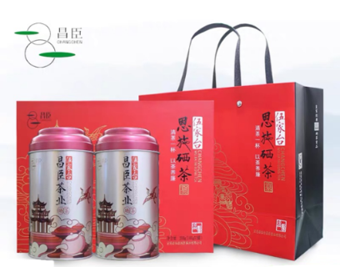 6970770225023 | 2罐/盒
39 | 特级绿针 | 湖北宣恩 | 100g/袋 | 120 |  |  | 袋
40 | 特级贡芽 | 湖北宣恩 | 100g/袋 | 100 |  |  | 袋
41 | 一级绿针 | 湖北宣恩 | 100g/袋 | 40 |  |  | 袋
42 | 烘青 | 湖北宣恩 | 250g/袋 | 75 |  |  | 袋
43 | 特级炒青 | 湖北宣恩 | 250g/袋 | 40 |  |  | 袋
44 | 一级炒青 | 湖北宣恩 | 250g/袋 | 30 |  |  | 袋
45 | 特级红茶A | 湖北宣恩 |  | 580 |  |  | 斤
46 | 特级红茶B | 湖北宣恩 |  | 380 |  |  | 斤
47 | 硒源山袋装毛尖 | 湖北咸丰 | 200g/袋 | 40 | 68 | 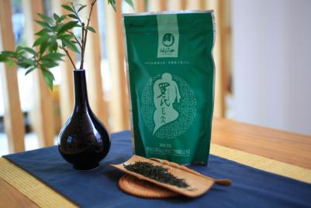 | （包运费+发票）
48 | 硒源山红茶 | 湖北咸丰 | 100g/罐 | 58 | 98 | 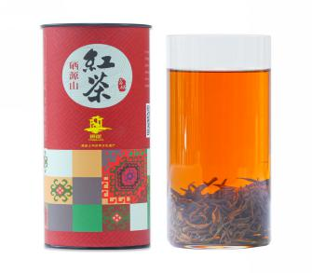 | （包运费+发票）
49 | 硒源山绿茶 | 湖北咸丰 | 100g/罐 | 68 | 118 | 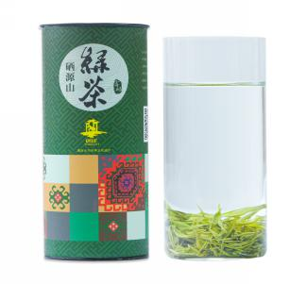 | （包运费+发票）
50 | 硒源山香茶 | 湖北咸丰 | 400g/盒 | 130 | 198 | 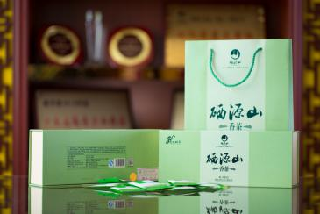 | （包运费+发票）
51 | 硒源山礼盒毛尖 | 湖北咸丰 | 200g/盒 | 240 | 398 | 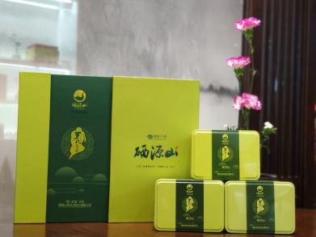 | （包运费+发票）
52 | 龙凤藤茶袋装 | 来凤县 | 600g/盒 (150g*4袋，内装独立小泡袋) | 300 | 300 （热销款+消费扶贫特惠装） | 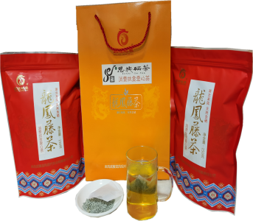 | （包运费+增值税普通发票）
53 | 龙珠藤茶袋装 | 来凤县 | 100g/袋 | 40袋起 50元/袋 | 68 |  | （包运费+增值税普通发票）
54 | 龙须藤茶袋装 | 来凤县 | 125g/袋 | 40袋起 65元/袋 | 75 （热销款） |  | （包运费+增值税普通发票）
55 | 龙珠藤茶袋装 | 来凤县 | 250g/袋 | 40袋起 68元/袋 | 88 |  | （包运费+增值税普通发票）
56 | 龙须藤茶牛皮纸罐装 | 来凤县 | 100g/盒 (2罐*50g) | 10盒起 108元/盒 | 138 （热销款） |  | （包运费+增值税普通发票）
57 | 龙凤藤茶铁抽纸盒装 | 来凤县 | 240g/盒 (2条*3g*40袋) | 10盒起 158元/盒 | 198 |  | （包运费+增值税普通发票）
58 | 龙珠藤茶软条装 | 来凤县 | 400g/盒 (2条*50g*4袋) | 10盒起 168元/盒 | 228 |  | （包运费+增值税普通发票）
59 | 龙须藤茶软条装 | 来凤县 | 200g/盒 (2条*25g*4袋) | 5盒起 258元/盒 | 338 （热销款） |  | （包运费+增值税普通发票）
60 | 龙须藤茶硬条装 | 来凤县 | 240g/盒 (2条*60g*2袋) | 5盒起 318元/盒 | 398 |  | （包运费+增值税普通发票）
61 | 龙须藤茶尊享木盒装 | 来凤县 | 100g/盒 (2罐*50g) | 5盒起 568元/盒 | 688 |  | （包运费+增值税普通发票）
62 | 白果牌 走马翠毫 3A绿茶 | 湖北鹤峰 | 250g | 60 | 70 |  | （包运费+发票）
63 | 白果牌 走马翠毫 4A绿茶 | 湖北鹤峰 | 50g | 20 | 25 |  | 满100包运费+发票
64 | 白果牌 走马翠毫 2A绿茶 | 湖北鹤峰 | 250 | 35 | 45 |  | （包运费+发票）
65 | 白果牌 走马翠毫 4A绿茶礼盒 | 湖北鹤峰 | 200g | 208 | 268 |  | （包运费+发票）
66 | 白果牌 容美红红茶 | 湖北鹤峰 | 200g | 88 | 100 |  | （包运费+发票）
67 | 白果牌 容美红精品礼盒 | 湖北鹤峰 | 160g | 398 | 468 |  | （包运费+发票）
68 | 翠泉绿茶8号 | 湖北鹤峰 | 10x50g/袋 | 160 |  |  | （包运费+发票）
69 | 翠泉绿茶9号 | 湖北鹤峰 | 5x100g/袋 | 80 |  |  | （包运费+发票）
70 | 翠泉鹤峰茶8号 | 湖北鹤峰 | 10x50g/袋 | 260 |  |  | （包运费+发票）
71 | 翠泉鹤峰茶9号 | 湖北鹤峰 | 5x100g/袋 | 120 |  |  | （包运费+发票）
72 | 鹤鳯堂 有机绿茶烘青二号 | 湖北鹤峰 | 192g/盒 | 430 | 520 |  | （包运费+发票）
73 | 鹤豐堂 有机绿茶烘青四号 | 湖北鹤峰 | 50g/袋 | 38 | 45 |  | （包运费+发票）
74 | 鹤峰生态绿茶 五号芽茶条盒 | 湖北鹤峰 | 200g/条*2 | 330 | 398 |  | （包运费+发票）
75 | 鹤峰生态绿茶 七号烘青条盒 | 湖北鹤峰 | 200g/条*2 | 265 | 318 |  | （包运费+发票）
76 | 骑龙牌 鹤峰生态绿茶烘青八号 | 湖北鹤峰 | 50g/袋 | 25 | 29.8 |  | （包运费+发票）
77 | 鹤峰 白茶礼盒 | 湖北鹤峰 | 100g | 165 | 198 |  | （包运费+发票）
78 | 鹤峰 红茶礼盒 | 湖北鹤峰 | 100g | 165 | 198 |  | （包运费+发票）
79 | 鹤峰 红茶自立袋 | 湖北鹤峰 | 100g | 80 | 100 |  | （包运费+发票）
随州香菇系列产品价格明细表
（一）品源（随州）现代农业香菇产品报价表
序号 | 品名 | 产地 | 规格 | 最低出厂价（元） | 淘宝店铺 零售价（元） | 图片 | 备注
1 | 楚品源大花菇 | 随州 | 500g/袋 | 50 | 56.8 |  | （包运费+发票）
2 | 楚品源大香菇 | 随州 | 500g/袋 | 40 | 46.9 |  | （包运费+发票）
3 | 楚品源香菇（金钱菇） | 随州 | 500g/袋 | 36 | 42.9 |  | （包运费+发票）
4 | 菇的辣克香菇酱 | 随州 | 210g/瓶 | 8 | 13.8 |  | （包运费+发票）
5 | 菇的辣克香菇酱 | 随州 | 118g/瓶 | 6 | 9 |  | （包运费+发票）
6 | 菇的辣克香菇酱 | 随州 | 80g/罐 | 5 | 8 |  | （包运费+发票）
7 | 菇的辣克香菇酱礼盒 | 随州 | 118g*8瓶 | 50 | 78 |  | （包运费+发票）
8 | 菇的辣克香菇酱礼盒 | 随州 | 80g*16罐 | 110 | 158 |  | （包运费+发票）
（二）舜天粮油产业股份有限公司价格表
序号 | 品名 | 产地 | 规格 | 出厂价 （元） | 网店实体店 零售价（元） | 图片 | 备注
1 | 精品白花菇 | 随州 | 200g | 30 | 45 |  | 香菇系列 含税 含运费
2 | 手选冬菇 | 随州 | 200g | 22 | 33
3 | 原木香菇 | 随州 | 320g | 49 | 71
4 | 独滋味鼠耳 （凉拌适合） | 随州 | 280g | 42 | 62 |  | 黑木耳系列含税 含运费
5 | 水洗黑木耳 | 随州 | 250g | 31 | 48 |  | 黑木耳系列含税 含运费
6 | 水洗云耳 | 随州 | 100g | 16.5 | 22
7 | 冷榨山茶油 （基地有机认证） | 随州 | 1.6L | 235 | 329 |  | 山茶油系列 自有基地 含税含运费
8 | 冷榨山茶油 （基地有机认证） | 随州 | 450ml | 88 | 120
（三）随州常盛食品有限公司产品价格明细表
序号 | 产品名 | 产地 | 规格 | 最低出厂价（元） | 天猫旗舰店 零售价（元） | 图片 | 备注
1 | 正宗椴木花菇(原木花菇） | 随州 | 500g | 65 | 118.9 |  | （包运费+发票）
2 | 正宗椴木香菇（原木香菇） | 随州 | 500g | 45 | 79.8 |  | （包运费+发票）
3 | 精品大花菇（白花菇） | 随州 | 500g | 58 | 82.9 |  | （包运费+发票）
4 | 精品小花菇（珍珠花菇） | 随州 | 500g | 65 | 89.8 |  | （包运费+发票）
5 | 精品天白花菇 | 随州 | 500g | 108 | 168.9 |  | （包运费+发票）
6 | 金钱菇 | 随州 | 500g | 33 | 51.8 |  | （包运费+发票）
7 | 精品碗耳 （小碗耳） | 随州 | 500g | 60 | 95.9 |  | （包运费+发票）
8 | 精品朵耳（优质黑木耳） | 随州 | 500g | 45 | 76 |  | （包运费+发票）
（四）耀兴大海（随州）食品有限公司香菇报价
序号 | 产品名 | 产地 | 规格 | 最低出厂价（元） | 原零售价（元） | 图片 | 备注
1 | 精选白花菇 | 随州 | 500g | 60 | 65 |  | （包运费+发票）
2 | 精选茶花菇 | 随州 | 500g | 45 | 50 |  | （包运费+发票）
3 | 精选光面菇 | 随州 | 500g | 35 | 40 |  | （包运费+发票）
（五）随州宝珠峰食品有限公司香菇价格明细表
序号 | 产品名 | 产地 | 规格 | 最低出厂价（元） | 原零售价（元） | 照片 | 备注
1 | 天白花菇 | 湖北随县 | 冬厚菇，简装塑料袋，500克/袋 | 80 | 108 |  | （包运费+发票）
2 | 天白花菇 | 湖北随县 | 冬厚菇，精装礼盒，500克/盒 | 90 | 118 |  | （包运费+发票）

潜江龙虾产品价格明细表
湖北楚虾王食品科技有限公司
序号 | 产品名 | 产地 | 规格 | 最低出厂价（元） | 网上电商售价（元） | 图片 | 备注
1 | 麻辣龙虾 | 湖北潜江 | 750g/盒 | 30 | 30 |  | 1.不含运费+发票； 2.联系人：关可江（13260581118）
2 | 蒜蓉龙虾 | 湖北潜江 | 550g/盒 | 30 | 30
3 | 麻辣虾球 | 湖北潜江 | 245g/盒 | 25 | 25
4 | 蒜蓉龙虾 | 湖北潜江 | 180g/盒 | 25 | 25
华山科技股份有限公司
序号 | 产品名 | 产地 | 规格 | 最低出厂价（元） | 淘宝店铺 零售价（元） | 照片 | 备注
1 | 麻辣小龙虾 | 湖北潜江 | 750g/盒*2 | 129 | 129 |  | 1.包运费+发票；2.天猫/淘宝搜索“良仁旗舰店”；3.联系人：刘亚运电话13477416809
2 | 十三香小龙虾 | 湖北潜江 | 750g/盒*2 | 129 | 129
中国小龙虾交易中心
序号 | 产品名 | 产地 | 规格 | 最低出厂价（元） | 淘宝店铺 零售价（元） | 照片 | 备注
1 | 鲜活小龙虾 | 湖北潜江 | 2钱/尾以上均有 | 以实时价格为准。4月17日价格在10-49元/斤。 |  |  | 1.可开发票，运费根据距离另谈。官网也有小龙虾加工产品销售。 2.电话联系购买，李经理17707280123 3.官网下单www.xiagu360.com；4.微信搜索“虾谷360”小程序下单。
湖北中虾农业科技有限公司
序号 | 产品名 | 产地 | 规格 | 最低出厂价（元） | 淘宝店铺 零售价（元） | 照片 | 备注
1 | 调味小龙虾—麻辣、香辣、蒜香、十三香 | 湖北潜江 | 500g/10盒/件 | 48-52元/kg | 48-52元/kg |  | 1.不包运费、开发票； 2.联系人权军强13303712963
2 | 单冻龙虾尾—大特、特级、一级 | 湖北潜江 | 4.5kg/件 | 40元/kg | 40元/kg |  | 1.不包运费、开发票； 2.联系人权军强13303712963
3 | 清水小龙虾 | 湖北潜江 | 1kg/8袋/8kg/件 | 35元/kg | 35元/kg |  | 1.不包运费、开发票； 2.联系人权军强13303712963
4 | 水洗虾仁 | 湖北潜江 | 2kg/片12kg/件 | 85-90元/kg | 85-90元/kg |  | 1.不包运费、开发票； 2.联系人权军强13303712963

